A
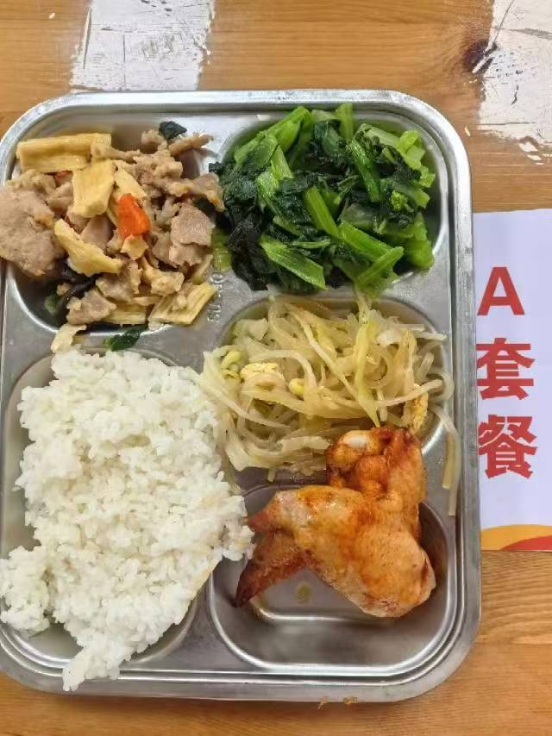
 |  | 中学18元 学生菜单
日期 | 菜谱 | 原料 | 营养
 | 奥尔良鸡全翅 | 鸡全翅105g,奥尔良腌料15g | 能量 （kcal） | 911.70
 | 腐竹炒肉 | 上浆肉片80g,胡萝卜5g,黑木耳0.5g,干腐竹10g,青圆椒5g | 蛋白质 （g） | 54.10
2026-04-13 | 炒合菜 | 山芋粉丝20g,卷心菜30g,黄豆芽30g,光明鲜鸡蛋25g | 脂肪 （g） | 24.90
星期一 | 炒广东菜心 | 广东菜心110g | 碳水 （g） | 117.80
 | 米饭 | 海丰优质大米100g | 钙 （mg） | 138.60
 | 西湖牛肉羹 | 牛肉糜15g,光明鲜鸡蛋20g,鲜蘑菇5g,鲜香菇5g | 铁 （mg） | 8.60
 |  |  | VA （μg） | 298.70
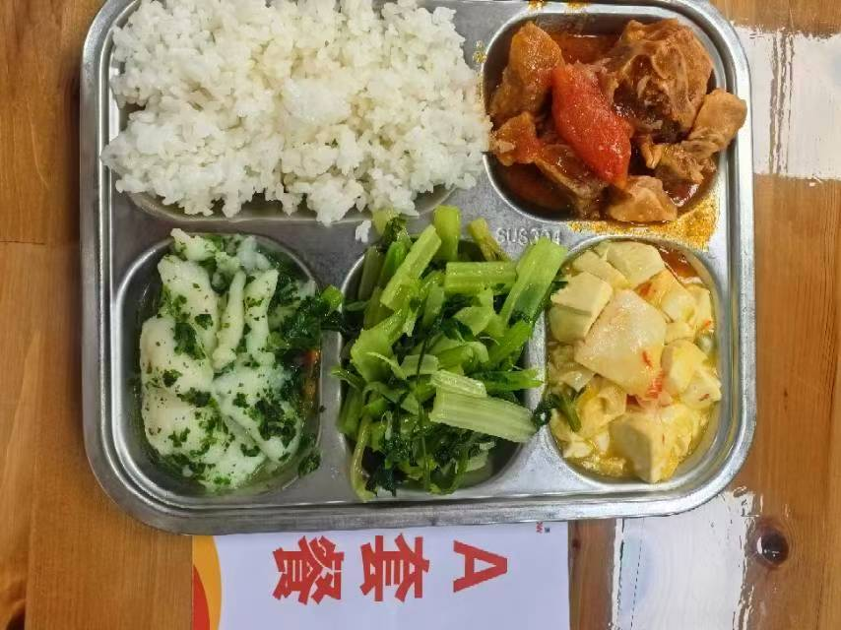
 |  |  | VC （mg） | 84.90
 | 荠菜烩鱼片 | 巴沙鱼片130g,荠菜10g,胡萝卜5g | 能量 （kcal） | 921.90
 | 番茄排骨 | 去颈小排块140g,番茄20g,番茄酱3g | 蛋白质 （g） | 52.90
2026-04-14 | 浓汤蟹柳烩豆腐 | 老豆腐100g,蟹柳20g,青豆5g,金汤10g | 脂肪 （g） | 33.10
星期二 | 炒芹菜 | 毛芹110g | 碳水 （g） | 103.10
 | 米饭 | 海丰优质大米100g | 钙 （mg） | 409.90
 | 油豆腐鸭血粉丝汤 | 小油豆腐5g,鸭血25g,粉丝10g | 铁 （mg） | 14.90
 |  |  | VA （μg） | 52.10
 |  |  | VC （mg） | 10.50
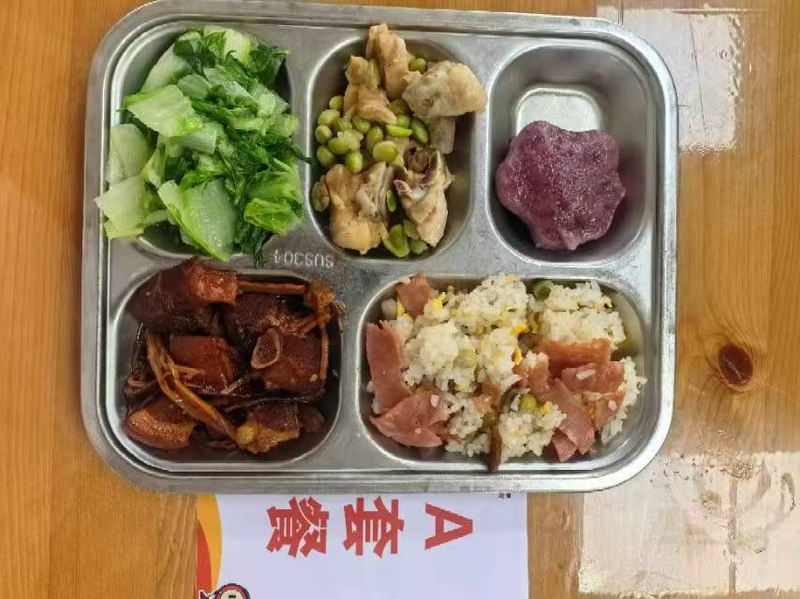
 | 毛豆炒仔鸡 | 鸡边腿块150g,毛豆肉20g | 能量 （kcal） | 985.00
 | 水笋烧肉 | 带皮带骨中方块120g,水笋30g | 蛋白质 （g） | 61.00
2026-04-15 | 黑米味猫爪糕 | 黑米味猫爪糕1只 | 脂肪 （g） | 35.80
星期三 | 炒杭白菜 | 杭白菜110g | 碳水 （g） | 104.70
 | 培根蘑菇炒饭 | 培根15g,鲜蘑菇15g,青豆10g,光明鲜鸡蛋20g,海丰优质大米100g | 钙 （mg） | 263.10
 | 酸辣汤 | 笋丝5g,光明鲜鸡蛋10g,老豆腐20g,上浆肉丝5g | 铁 （mg） | 8.30
 |  |  | VA （μg） | 262.80
 |  |  | VC （mg） | 73.80
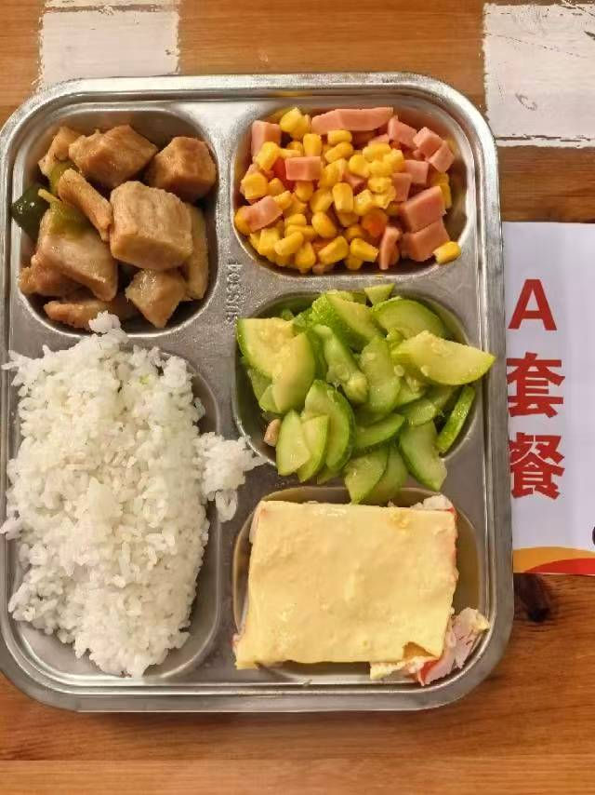
 | 蟹柳蒸蛋 | 蟹柳50g,光明鲜鸡蛋60g | 能量 （kcal） | 807.30
 | 青椒松板肉 | 炭烧松板肉120g,青圆椒10g | 蛋白质 （g） | 46.40
2026-04-16 | 金玉满堂 | 盐水方腿25g,粟米55g,胡萝卜5g,青圆椒10g | 脂肪 （g） | 24.10
星期四 | 葱油西葫芦 | 西葫芦110g | 碳水 （g） | 101.20
 | 米饭 | 海丰优质大米100g | 钙 （mg） | 62.70
 | 玉米山药猪骨汤 | 玉米棒20g,汤骨块25g,毛山药20g | 铁 （mg） | 3.90
 |  |  | VA （μg） | 159.40
 |  |  | VC （mg） | 31.60
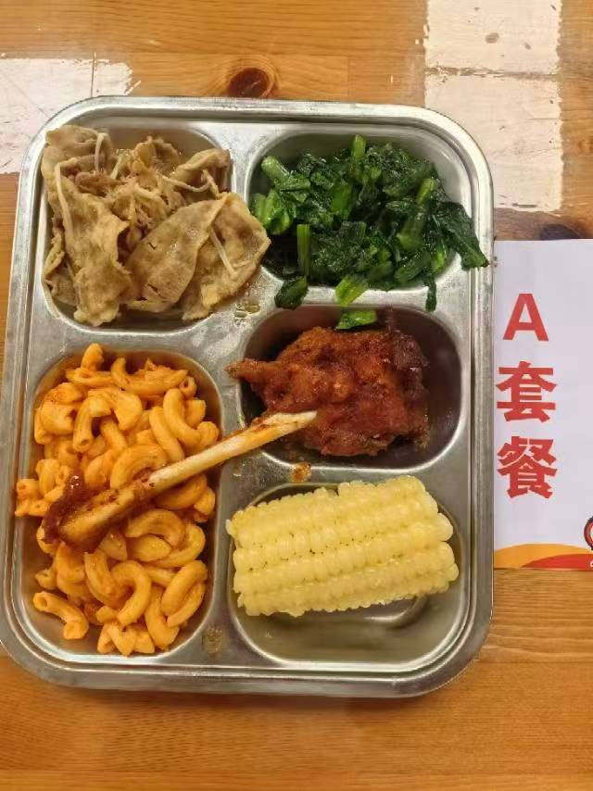
 | 香酥鸭腿 | 鸭腿125g | 能量 （kcal） | 892.80
 | 金汤肥牛 | 肥牛卷100g,金针菇20g,金汤15g | 蛋白质 （g） | 47.40
2026-04-17 | 蒸玉米棒 | 玉米棒100g | 脂肪 （g） | 33.60
星期五 | 炒油麦菜 | 油麦菜110g | 碳水 （g） | 100.20
 | 番茄肉酱弯管通心粉 | 弯管通心粉70g,番茄牛肉汁120g | 钙 （mg） | 79.00
 | 椰汁西米露 | 椰浆5g,小西米10g | 铁 （mg） | 7.10
 | Happyday（光明学生奶125ml） | 光明学生奶1盒 | VA （μg） | 149.90
 |  |  | VC （mg） | 9.70

B
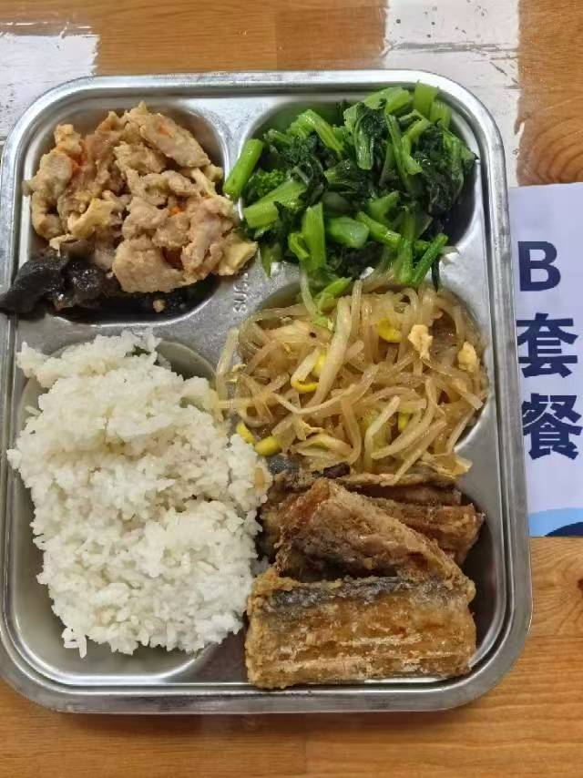
 |  | 中学18元 学生菜单
日期 | 菜谱 | 原料 | 营养
 | 奥尔良鸡全翅 | 鸡全翅105g,奥尔良腌料15g | 能量 （kcal） | 911.70
 | 腐竹炒肉 | 上浆肉片80g,胡萝卜5g,黑木耳0.5g,干腐竹10g,青圆椒5g | 蛋白质 （g） | 54.10
2026-04-13 | 炒合菜 | 山芋粉丝20g,卷心菜30g,黄豆芽30g,光明鲜鸡蛋25g | 脂肪 （g） | 24.90
星期一 | 炒广东菜心 | 广东菜心110g | 碳水 （g） | 117.80
 | 米饭 | 海丰优质大米100g | 钙 （mg） | 138.60
 | 西湖牛肉羹 | 牛肉糜15g,光明鲜鸡蛋20g,鲜蘑菇5g,鲜香菇5g | 铁 （mg） | 8.60
 |  |  | VA （μg） | 298.70
 |  |  | VC （mg） | 84.90
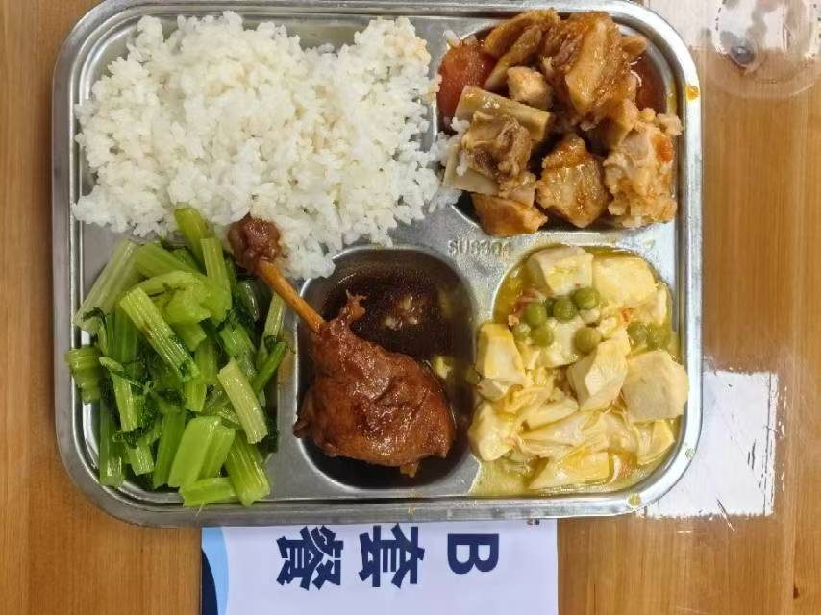
 | 荠菜烩鱼片 | 巴沙鱼片130g,荠菜10g,胡萝卜5g | 能量 （kcal） | 921.90
 | 番茄排骨 | 去颈小排块140g,番茄20g,番茄酱3g | 蛋白质 （g） | 52.90
2026-04-14 | 浓汤蟹柳烩豆腐 | 老豆腐100g,蟹柳20g,青豆5g,金汤10g | 脂肪 （g） | 33.10
星期二 | 炒芹菜 | 毛芹110g | 碳水 （g） | 103.10
 | 米饭 | 海丰优质大米100g | 钙 （mg） | 409.90
 | 油豆腐鸭血粉丝汤 | 小油豆腐5g,鸭血25g,粉丝10g | 铁 （mg） | 14.90
 |  |  | VA （μg） | 52.10
 |  |  | VC （mg） | 10.50
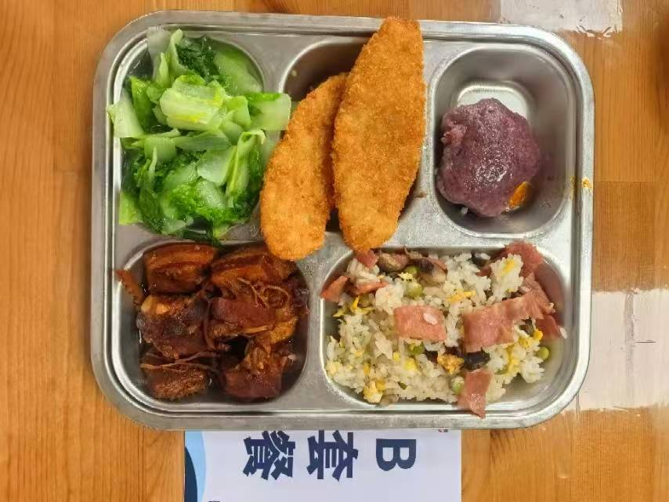
 | 毛豆炒仔鸡 | 鸡边腿块150g,毛豆肉20g | 能量 （kcal） | 985.00
 | 水笋烧肉 | 带皮带骨中方块120g,水笋30g | 蛋白质 （g） | 61.00
2026-04-15 | 黑米味猫爪糕 | 黑米味猫爪糕1只 | 脂肪 （g） | 35.80
星期三 | 炒杭白菜 | 杭白菜110g | 碳水 （g） | 104.70
 | 培根蘑菇炒饭 | 培根15g,鲜蘑菇15g,青豆10g,光明鲜鸡蛋20g,海丰优质大米100g | 钙 （mg） | 263.10
 | 酸辣汤 | 笋丝5g,光明鲜鸡蛋10g,老豆腐20g,上浆肉丝5g | 铁 （mg） | 8.30
 |  |  | VA （μg） | 262.80
 |  |  | VC （mg） | 73.80
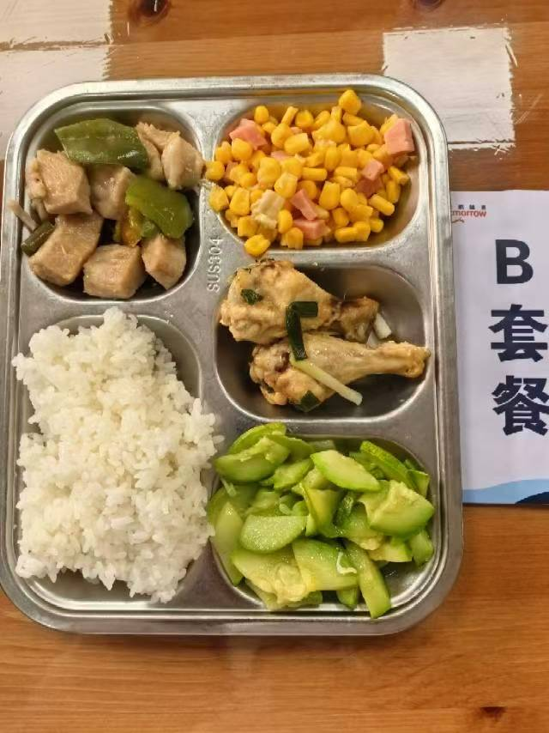
 | 蟹柳蒸蛋 | 蟹柳50g,光明鲜鸡蛋60g | 能量 （kcal） | 807.30
 | 青椒松板肉 | 炭烧松板肉120g,青圆椒10g | 蛋白质 （g） | 46.40
2026-04-16 | 金玉满堂 | 盐水方腿25g,粟米55g,胡萝卜5g,青圆椒10g | 脂肪 （g） | 24.10
星期四 | 葱油西葫芦 | 西葫芦110g | 碳水 （g） | 101.20
 | 米饭 | 海丰优质大米100g | 钙 （mg） | 62.70
 | 玉米山药猪骨汤 | 玉米棒20g,汤骨块25g,毛山药20g | 铁 （mg） | 3.90
 |  |  | VA （μg） | 159.40
 |  |  | VC （mg） | 31.60
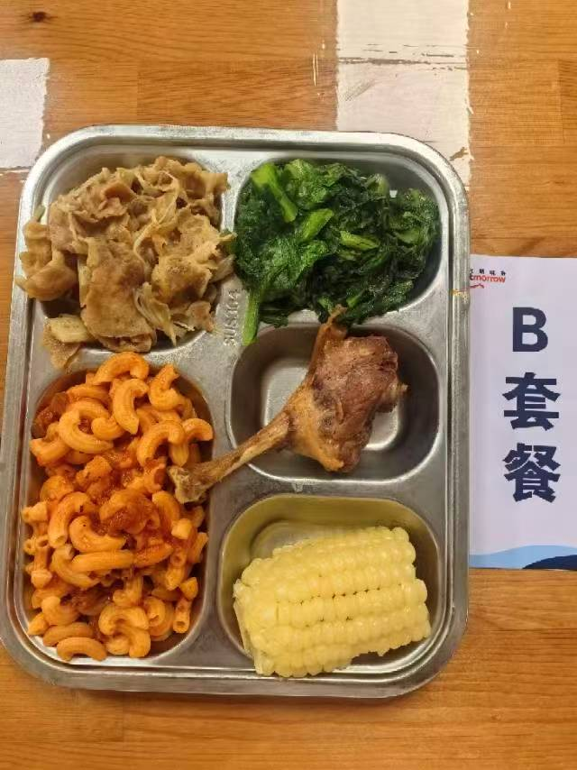
 | 香酥鸭腿 | 鸭腿125g | 能量 （kcal） | 892.80
 | 金汤肥牛 | 肥牛卷100g,金针菇20g,金汤15g | 蛋白质 （g） | 47.40
2026-04-17 | 蒸玉米棒 | 玉米棒100g | 脂肪 （g） | 33.60
星期五 | 炒油麦菜 | 油麦菜110g | 碳水 （g） | 100.20
 | 番茄肉酱弯管通心粉 | 弯管通心粉70g,番茄牛肉汁120g | 钙 （mg） | 79.00
 | 椰汁西米露 | 椰浆5g,小西米10g | 铁 （mg） | 7.10
 | Happyday（光明学生奶125ml） | 光明学生奶1盒 | VA （μg） | 149.90
 |  |  | VC （mg） | 9.70

